상품제안서
차량용 USB 에어쿨링팬 | 상품코드: S37227

 |  |  |  |  |  |  | 02-713-8555 | www.synergygift.co.kr
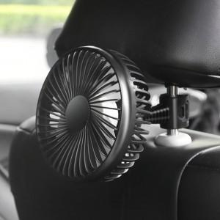

【상세/제작정보】

【인쇄/포장옵션】 | 레이저, 에폭시, 풀칼라 / 포장지포장

【공급단가】 | 수량 | 50~ | 100~ | 500~ | 1,000~ | 3,000~
*VAT별도 | 흡착형 | 7,000원 | 6,850원 | 6,400원 | 6,300원 | 6,200원
 | 거치형 | 7,000원 | 6,850원 | 6,400원 | 6,300원 | 6,200원

【상품 URL】 | https://www.synergygift.co.kr:443/src/goods_detail.php?gdno=37227

